Hoja1
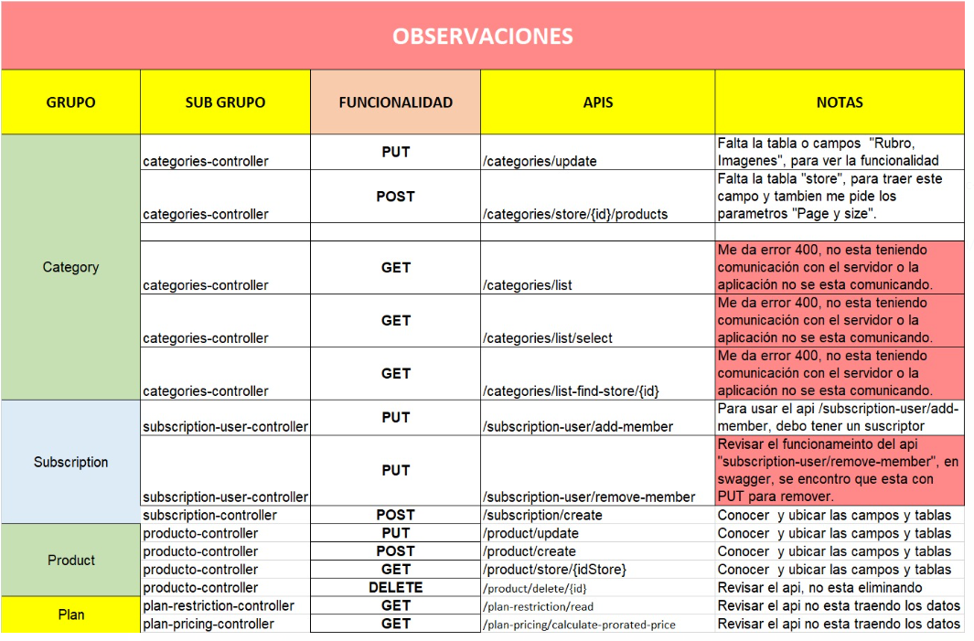
OBSERVACION /BUGS
GRUPO | SUBGRUPO | FUNCIONALIDAD | APIS | NOTAS
Category | categories-contoller | PUT | categories/update | FALLO EL API EN POSTAM ERROR 400
 | categories-contoller | GET | categories/list-find-store/{id} | FALLO EL API EN POSTAM ERROR 500 solucion http://localhost:8888/categories/list-find-store/22
 | categories-contoller | GET | categories/store/{id}/products | FALLO EL API EN POSTAM ERROR 404
 | categories-contoller | DELETE | categories/delete/{id} | EXITOSO EN POSTMAN PERO PERO EN LA BD no elimina pero en el campo delet_at con a fecha asi quedara
Commissions- promoter-prime | commissions-promoter-prime-controller | GET | Commissions-promoter-prime/subscription-type | la aws solicitud no es valida
 | commissions-promoter-prime-controller | GET | commissions-promoter-prime/find-all | la aws solicitud no es valida
Plan | Plan-controller | GET | plans-find-all | la aws solicitud no es valida
 | Plan-controller | GET | plans-find-all-plans | la aws solicitud no es valida
Plan-all-detail | Plan-all-detail-controller | GET | plan-all-detail | ERROR 400 EN POSTMAN
 | Plan-pricing-controller | GET | plan-pricing/calculate-prorated-price | la aws solicitud no es valida
Plan-Restriction | Plan-restriction-controller | GET | plan-restriction/read | la aws solicitud no es valida
 | Plan-restriction-controller | PUT | plan-restriction/update | aws ocurrio un error inesperado error 500
 | Plan-restriction-controller | PUT | plan-restriction/plan-duration/update | todo esta bien como veo ese campo de duration en la bd
 | Plan-restriction-controller | PUT | plan-restriction/plan-duration/bulk-update | todo esta bien como veo ese campo de duration en la bd
 | Plan-restriction-controller | PUT | plan-restriction/payment-schedule/bulk-update | todo esta bien como veo ese campo de paymentSchedule:None
 | Plan-restriction-controller | PUT | plan-restriction/max-members/bulk-update | EJECUTA OK EN EL POSTMAN PERO EN LA BD NO ACTUALIZA quantity
 | Plan-restriction-controller | PUT | plan-restriction/ke-ola-points/bulk-update | EJECUTA OK EN EL POSTMAN PERO EN LA BD NO ACTUALIZA quantity
 | Plan-restriction-controller | PUT | plan-restriction/ke-ola-market-discount/bulk-update | EJECUTA OK EN EL POSTMAN PERO EN LA BD NO ACTUALIZA quantity
 | Plan-restriction-controller | PUT | plan-restriction/ke-ola-food-discount/bulk-update | EJECUTA OK EN EL POSTMAN PERO EN LA BD NO ACTUALIZA quantity
 | Plan-restriction-controller | PUT | plan-restriction/ke-ola-cashback/bulk-update | EJECUTA EN POSTMAN 200 PERO EN LA BD NO cambia de estado active.
 | Plan-restriction-controller | PUT | plan-restriction/free-delivery/update | aws ocurrio un error inesperado error 500
 | Plan-restriction-controller | PUT | plan-restriction/free-delivery/bulk-update | EJECUTA EN POSTMAN 200 PERO EN LA BD NO cambia de estado active.
 | Plan-restriction-controller | PUT | plan-restriction/bulk-update | EJECUTA EN POSTMAN 200 PERO EN LA BD NO cambia de estado active.
Producto | Producto-controller | POST | product/create | FALLO EL API EN POSTMAN ERROR 500
 | Producto-controller | GET | product/find/name | aws solicitud no es valido
 | Producto-controller | GET | product/find/{idProducts} | aws solicitud no es valido
 | Producto-controller | GET | product/store/{idStore} | aws ocurrio un error inesperado error 500
 | Producto-controller | PUT | product/update | FALLO EL API EN POSTMAN ERROR 500
 | Producto-controller | DELETE | product/delete/{id} | EJECUTA EL POSTMAN PERO EN LA BD NO ELIMINA
Products-Prmotions | Products-promotions-controller | POST | productspromotions/update | EJECUTA EL POSTMAN PERO EN LA BD NO SE MUESTRA
 | Products-promotions-controller | GET | productspromotions/find/name | FALLA EL API EN POSTMAN ERROR 400
 | Products-promotions-controller | GET | productspromotions/findall | FALLA EL API EN POSTMAN ERROR 500
 | Products-promotions-controller | GET | productspromotions/validate-promotion/{productPromotionId}/{userId} | FALLA EL API EN POSTMAN ERROR 500
 | Products-promotions-controller | DELETE | productspromotions/delete/{id} | EJECUTA EL POSTMAN PERO NO ELIMINA EN LA BD
Product-promotion-plan | Product-promotion-plan-controller | POST | product-promotion-plan/{idProductPromotion} | AWS LA SOLICITUD NO ES VALIDA 403
 | Product-promotion-plan-controller | POST | product-promotion-plan/update-or-create | AWS LA SOLICITUD NO ES VALIDA 404
Promotions | Promotions-controller | POST | promotions/create | envia metodo post pero debe ser put ya que actulaliza un id
 | Promotions-controller | DELETE | promotions/delete/{id} | EJECUTA EL POSTMAN PERO EN LA BD NO ELIMINA
Subscription-Histroy | Subscription-History-controller | POST | subscription-history/create | EJECUTO EL POSTMAN ME SALE ERROR 400 MENSAJE "se supero el maximo de miembros "
 | Subscription-History-controller | GET | subscription-history/active-subscription/{userId} | FALLA EL API EN POSTMAN ERROR 400
Subscription-User | Subscription-User-controller | GET | subscription-user/list-members | EJECUTA INDICA QUE USUARIO NO TIENE SUBSCRIPCION
 | Subscription-User-controller | PUT | subscription-user/add-member | EJECUTA INDICA QUE USUARIO NO TIENE SUBSCRIPCION
 | Subscription-User-controller | PUT | subscription-user/remove-member | PROBAR CON ROSSLEMLL

